Sheet1
 | Контрагент | Условие поставки | Место загрузки | Место разгрузки | Вид перевозки | Номер заказа | Наименование | Адрес загрузки груза
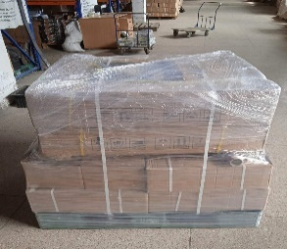
1 |  | FCA | г.Лубни | Застафони | автомобильные | SBL00002765 | Car Parts | Полтавська Лубенський м. Лубни ул. Франка Iвана б.1
 | Dimensions: |  | Длинна (см.) | Ширина (см.) | Высота (см.) | Количество мест | диаметр (см) | Вес (кг.)
 |  |  | 100 | 120 |  | 1 |  | 320

2 |  | FCA | г.Запорожье | Чиатура | автомобильные | SBL00002473 | Water Pump | Украина, г.Запорожье, ул.Вавилова, д.19, оф.15
 | Dimensions: |  | Длинна (см.) | Ширина (см.) | Высота (см.) | Количество мест | диаметр (см) | Вес (кг.)
 |  |  | 100 | 120 |  | 1 |  | 2500

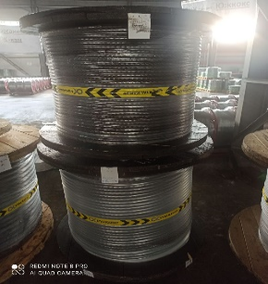
3 |  | FCA | г. Одесса | Застафони | автомобильные | SBL00002813 | Steel Rod | г. Одесса ул. Водопроводная 16
 | Dimensions: |  | Длинна (см.) | Ширина (см.) | Высота (см.) | Количество мест | диаметр (см) | Вес (кг.)
 |  |  |  |  |  | 1 | 110.00 | 1000
 |  |  |  |  |  | 1 | 100.00 | 1300
 | Total: |  |  |  |  | 2 |  | 2300

4 |  | FCA | г. Одесса | Чиатура | автомобильные | SBL00002849 | Electric Motor | г.Одесса, Балтская дорога, 5/10
 | Dimensions: |  | Длинна (см.) | Ширина (см.) | Высота (см.) | Количество мест | диаметр (см) | Вес (кг.)
 |  |  | 142 | 73 | 104 | 1 | 110.00 | 1200

 | Total: |  |  |  |  | 5 | 0.00 | 6320

